Sheet1
 | 产品报价表
 | 饮料
图片 | 产品 | 规格 | 价格 | 单价
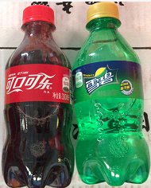 | 可乐300ML（瓶装） | 1*24 | 32 | 1.25
 | 雪碧300ML（瓶装） | 1*24 | 32 | 1.25
 | 美年达300ml（瓶装） | 1*24 | 32 | 1.25
 | 和其正（盒装） | 1*24 | 28 | 1.1
 | 和其正（听装） | 1*24 | 42 | 1.75
 | 署涛苏打水（瓶装） | 1*24 | 26 | 1.08
 | 怡宝555（瓶装） | 1*24 | 24 | 1
 | 椰子汁（听装） | 1*24 | 35 | 1.45
 | 乳酸菌（瓶装） | 1*20 | 35 | 1.75
 | 云升椰果多（听装） | 1*24 | 28 | 1.1
 | 云升冰糖雪梨（听装） | 1*24 | 28 | 1.1
 | 云升菠萝爽（听装） | 1*24 | 28 | 1.1
 | 云升荔枝爽（听装） | 1*24 | 28 | 1.1
 | 云升益生乳（草莓味）（盒装） | 1*24 | 20 | 0.83
 | 云升益生乳（原味）（盒装） | 1*24 | 20 | 0.83
 | 云升植物梦工厂（标准）（盒装） | 1*24 | 20 | 0.83
 | 云升植物梦工厂（苗条）（盒装） | 1*24 | 20 | 0.83
 | 云升E多245ML（白盖）（瓶装） | 1*20 | 28 | 1.4
 | 汇源鲜果饮（蓝莓）（盒装） | 1*36 | 33 | 0.91
 | 汇源鲜果饮（橙汁）（盒装） | 1*36 | 33 | 0.91
 | 汇源鲜果饮（芒果）（盒装） | 1*36 | 33 | 0.91
 | 汇源鲜果饮（桃汁）（盒装） | 1*36 | 33 | 0.91
 | 盼盼果饮（柠檬）（盒装） | 1*24 | 20 | 0.83
 | 盼盼果饮（水蜜桃）（盒装） | 1*24 | 20 | 0.83
 | 盼盼果饮（红苹果）（盒装） | 1*24 | 20 | 0.83
 | 盼盼果饮（冰红茶）（盒装） | 1*24 | 20 | 0.83
 | 红酒
 | 精典红葡萄露酒 | 1*12 | 50 | 4.1
 | 鸡尾酒
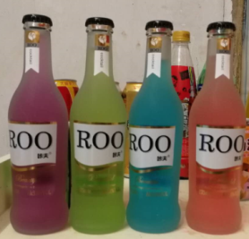 | Rmo（四种味道）（瓶装） | 1*24 | 42 | 1.75
 | 白酒
 | 小茅台125ml | 1*40 | 110 | 2.75
 | 江津老白干100ml | 1*40 | 65 | 1.6
 | 北京二锅头100ml | 1*40 | 65 | 1.6
 | 三鞭酒125ml | 1*40 | 90 | 2.2
 | 源味香125ml | 1*24 | 95 | 3.9
 | 小五粮250ml | 1*20 | 80 | 4
 | 啤酒
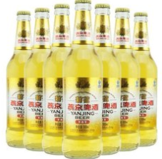 | 燕京精致500ml | 1*12 | 36 | 1.7
 | 燕京鲜啤480ml | 1*12 | 36 | 2
 | 听装啤酒
 | 黑啤500ML | 1*24 | 40 | 1.7
 | 超纯500 | 1*24 | 32 | 1.3
 | 超纯330 | 1*24 | 24 | 1
 | 菠萝啤330ML | 1*24 | 24 | 1

